Planilha1
 |  | < |  |  | Atenção!!

 |  |  |  | As macros estão desabilitadas.
 |  |  | Clique no botão acima para poder utilizar a planilha completamente.

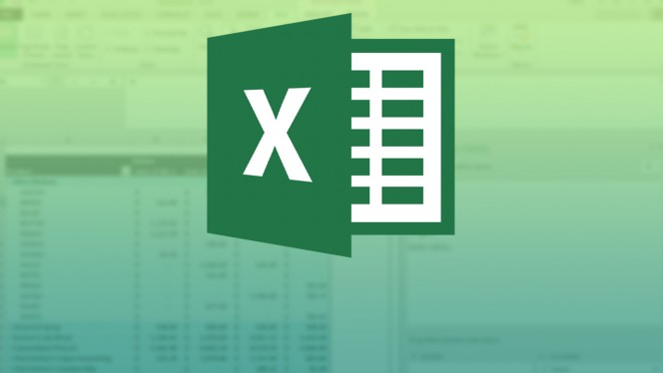

Após habilitá-las o conteúdo será exibido aqui
 | ?

Planilha2

Tudo Certo!
Planilha sendo gerada....

